（新）TAP测试账号
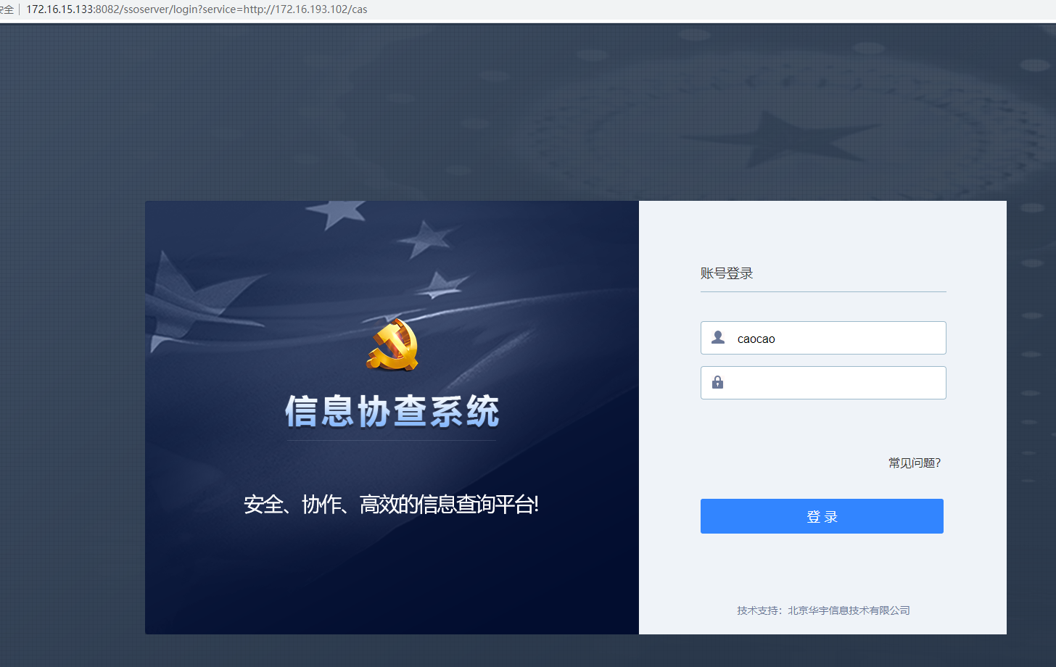
账户 | 姓名 | 密码 | 角色
地级：http://172.16.15.174:8081/appconfig |  |  |  | 地址是配置文件中配置的地址

caocao | 曹操 | Aa12345678 | 查询员
caopi | 曹丕 | Aa12345678 | 查询员
caozhi | 曹植 | Aa12345678 | 查询员
fazheng | 法正 | Aa12345678 | 审核员
guojia | 郭嘉 | Aa12345678 | 监督员
fengchu | 凤雏 | Aa12345678 | 公章管理员
liubei | 刘备 | Aa12345678 | 系统管理员

中央：http://172.16.15.173:8081/appconfig

zhaoli | 赵丽 | Aa12345678 | 监督员
wanghong | 王宏 | Aa12345678 | 系统管理员

地址是配置文件中配置的地址

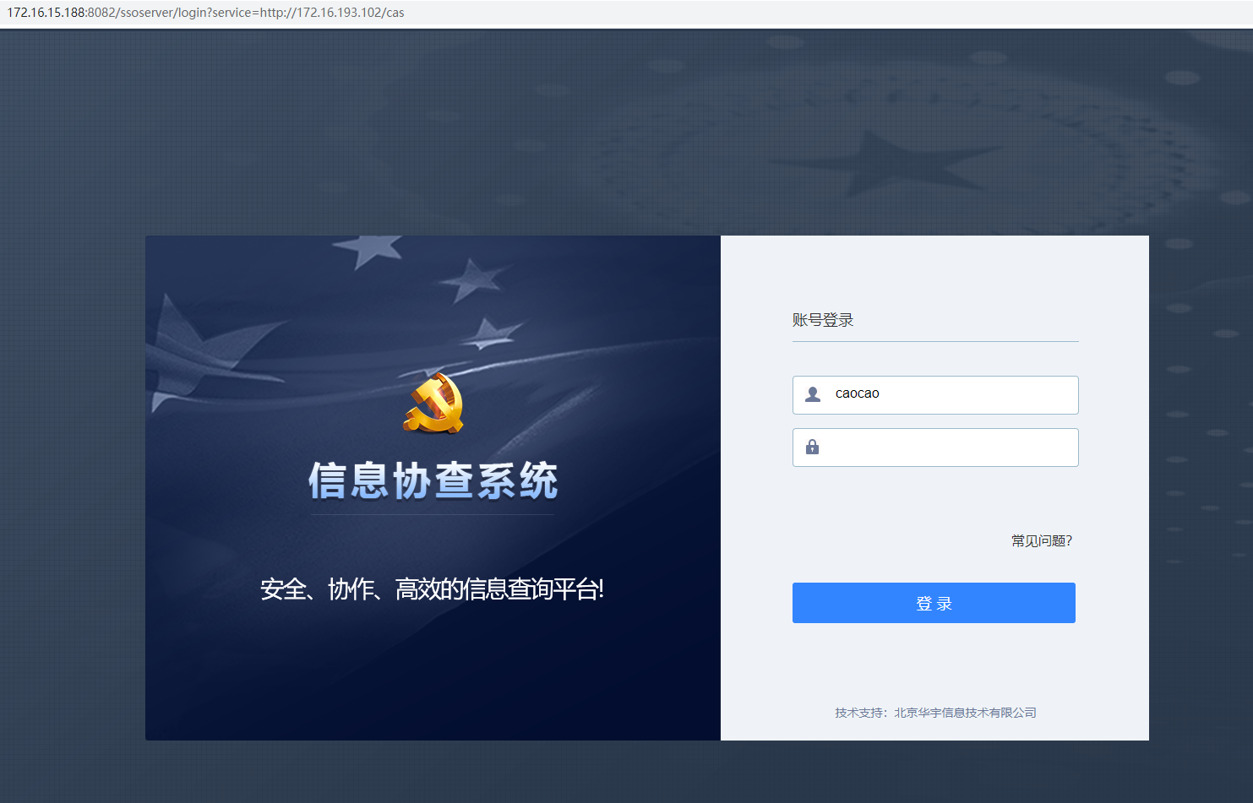
中央：http://172.16.15.188:8081/appconfig

地级：http://172.16.15.133:8081/appconfig

（旧）TAP测试账号

地级：http://172.16.34.90:8180/appconfig
 |  |  |  | http://172.16.34.90:8180/appconfig
cxy1 | 查询员1 | 12345678Aa | 查询员
cxy2 | 查询员2 | 12345679Aa | 查询员
gzgly1 | 公章管理员1 | 12345678Aa | 公章管理员
gzgly2 | 公章管理员2 | 12345680Aa | 公章管理员
shy1 | 审核员1 | 12345681Aa | 审核员
shy2 | 审核员2 | 12345682Aa | 审核员
jdy1 | 监督员1 | Aa12345678 | 监督员
jdy2 | 监督员2 | 12345678Aa | 监督员
zyjdy1 | 中央监督员1 | 12345678Aa | 中央监督员1
zyjdy2 | 中央监督员2 | 12345678Aa | 中央监督员2
gly1 | 管理员1 | 12345684Aa | 系统管理员
gly2 | 管理员2 | 12345685Aa | 系统管理员
zyxtgly1 | 中央系统管理员1 | 12345678Aa | 中央系统管理员1
zyxtgly2 | 中央系统管理员2 | 12345685Aa | 中央系统管理员2
央级：http://172.16.30.177:8081/appconfig

chenhai | 陈海 | 12345678Aa | 监督员
jicm | 季昌明 | 12345679Aa | 系统管理员

 |  |  |  |  | http://172.16.30.177:8081/appconfig


下面前两个页签 配置文件：application-dev.yml

UIM可以添加修改账号密码的地址
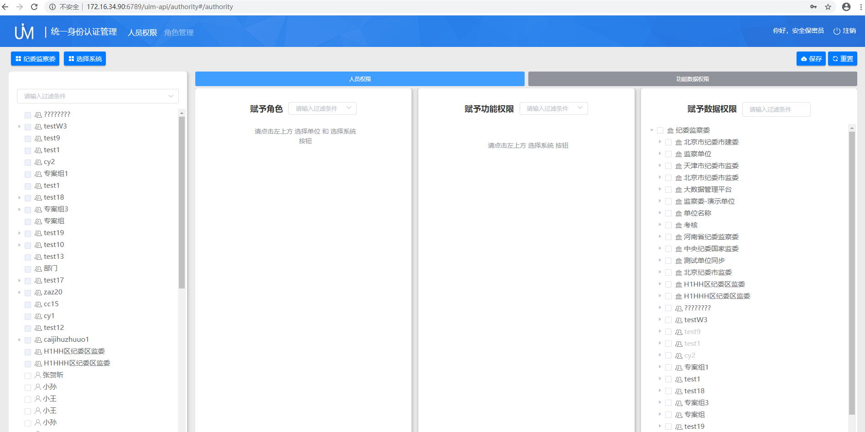
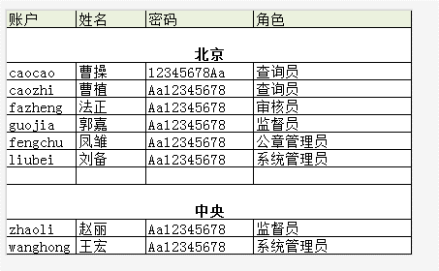
tap的地址是http://172.16.34.90:6789/uim-api/authority#/authority，使用Security账号访问
http://172.16.34.90:6789/uim-api/authority#/authority
账号是：Security
密码是：12345678Aa

